Узб
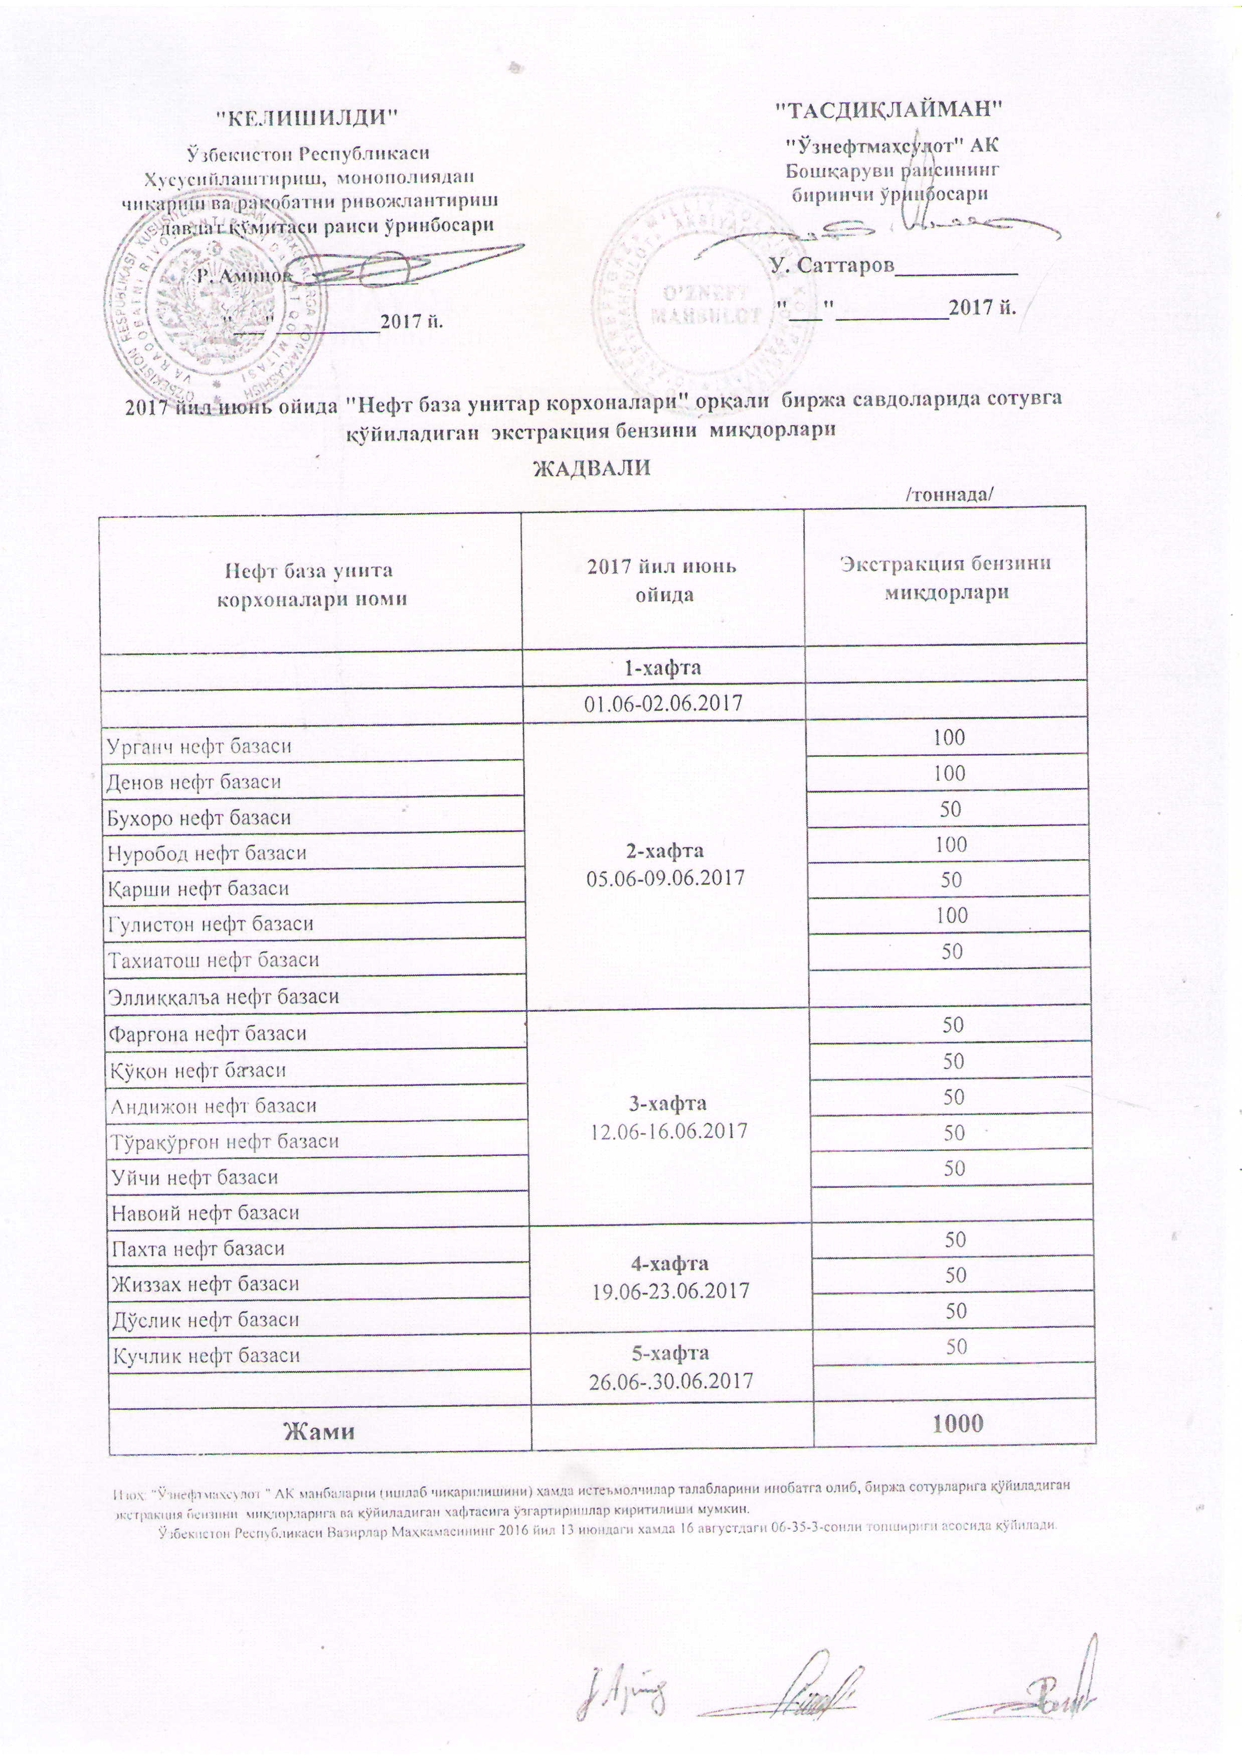
2017 йил июнь ойида "Нефт база унитар корхоналари" орқали биржа савдоларида сотувга қўиладиган экстракция бензини миқдорлари
ЖАДВАЛИ
 |  | /тоннада/
Нефт база унита корхоналари номи | 2017 йил июнь ойида | Экстракция бензини миқдорлари
 | 1-хафта 01.06-02.06.2017

Урганч нефт базаси | 2-хафта 05.06-09.06.2017 | 100
Денов нефт базаси |  | 100
Бухоро нефт базаси |  | 50
Нуробод нефт базаси |  | 100
Қарши нефт базаси |  | 50
Гулистон нефт базаси |  | 100
Тахиатош нефт базаси |  | 50
Эллиққалъа нефт базаси
Фарғона нефт базаси | 3-хафта 12.06-16.06.2017 | 50
Қўқон нефт базаси |  | 50
Андижон нефт базаси |  | 50
Тўрақўрғон нефт базаси |  | 50
Уйчи нефт базаси |  | 50
Навоий нефт базаси
Пахта нефт базаси | 4-хафта 19.06-23.06.2017 | 50
Жиззах нефт базаси |  | 50
Дўстлик нефт базаси |  | 50
Кучлик нефт базаси | 5-хафта 26.06-30.06.2017 | 50

Жами |  | 1,000

